Ranking PiN_DMC>3,5T
PZPM |  |  |  |  |  | 2025-04-09
Pierwsze rejestracje NOWYCH przyczep i naczep* o DMC>3,5T, udział w rynku %
First Registrations of NEW Trailers & Semi-Trailers with GVW>3.5T, Market Share %
 |  |  |  |  |  | Sztuki / Units
Pozycja | Marka | Rok narastająco Styczeń - Marzec
 |  | YTD January - March
 |  | 2025 |  | 2024 |  | Zmiana % r/r
No. | Make
 |  | Ogółem | Udział % | Ogółem | Udział % | Change % y/y
 |  | Total | Mkt shr % | Total | Mkt shr %
1 | SCHMITZ CARGOBULL | 1609 | 30.87% | 967 | 19.80% | 66.4%
2 | KRONE | 699 | 13.41% | 558 | 11.43% | 25.3%
3 | WIELTON | 683 | 13.10% | 611 | 12.51% | 11.8%
4 | KOEGEL | 500 | 9.59% | 578 | 11.83% | -13.5%
5 | WECON | 169 | 3.24% | 179 | 3.67% | -5.6%
6 | KAESSBOHRER | 138 | 2.65% | 90 | 1.84% | 53.3%
7 | SCHWARZMUELLER | 112 | 2.15% | 172 | 3.52% | -34.9%
8 | FLIEGL | 97 | 1.86% | 80 | 1.64% | 21.2%
9 | BODEX | 94 | 1.80% | 136 | 2.78% | -30.9%
10 | KEMPF | 74 | 1.42% | 122 | 2.50% | -39.3%
11 | ZASŁAW | 58 | 1.11% | 97 | 1.99% | -40.2%
12 | MEILLER-KIPPER | 57 | 1.09% | 44 | 0.90% | 29.5%
13 | D-TEC | 56 | 1.07% | 40 | 0.82% | 40.0%
14 | MEGA | 45 | 0.86% | 74 | 1.52% | -39.2%
15 | INTER CARS - FEBER | 44 | 0.84% | 99 | 2.03% | -55.6%
16 | BENALU | 37 | 0.71% | 49 | 1.00% | -24.5%
 | LOHR | 37 | 0.71% | 16 | 0.33% | 131.3%
18 | BERGER | 35 | 0.67% | 45 | 0.92% | -22.2%
19 | ROLFO | 34 | 0.65% | 12 | 0.25% | 183.3%
20 | STAS | 33 | 0.63% | 27 | 0.55% | 22.2%
 | Pozostałe / Others | 602 | 11.5% | 888 | 18.2% | -32.2%
 | OGÓŁEM / TOTAL | 5213 | 100% | 4884 | 100% | 6.7%
*/ bez rejestracji czasowych
Źródło: analizy PZPM na podstawie CEP
Source: PZPM analysis based on Central Register of Vehicles
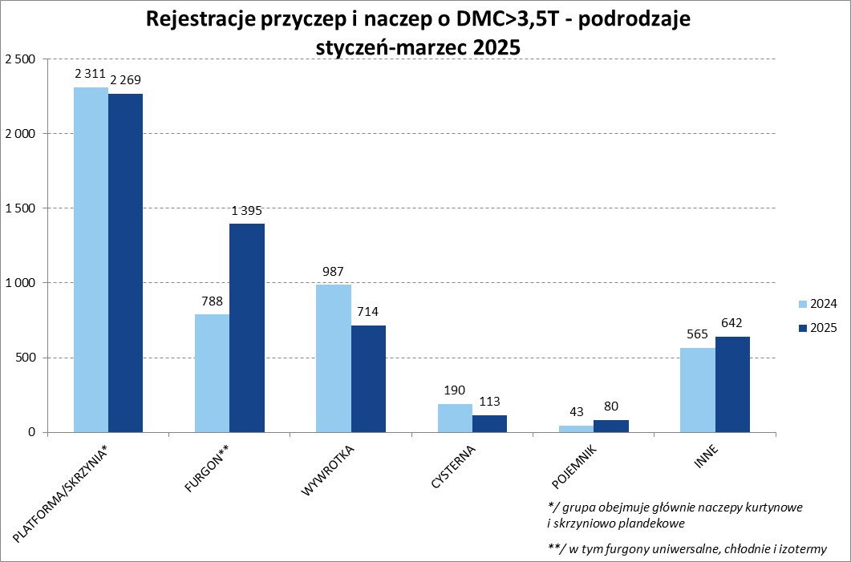

Ranking Naczepy DMC>3,5T
PZPM |  |  |  |  |  | 2025-04-09
Pierwsze rejestracje NOWYCH naczep* o DMC>3,5T, udział w rynku %
First Registrations of NEW Semi-Trailers with GVW>3.5T, Market Share %
 |  |  |  |  |  | Sztuki
Pozycja | Marka | Rok narastająco Styczeń - Marzec
 |  | YTD January - March
 |  | 2025 |  | 2024 |  | Zmiana % r/r
No. | Make
 |  | Ogółem | Udział % | Ogółem | Udział % | Change % y/y
 |  | Total | Mkt shr % | Total | Mkt shr %
1 | SCHMITZ CARGOBULL | 1608 | 34.6% | 964 | 22.15% | 66.8%
2 | KRONE | 697 | 15.0% | 556 | 12.78% | 25.4%
3 | WIELTON | 564 | 12.1% | 510 | 11.72% | 10.6%
4 | KOEGEL | 496 | 10.7% | 578 | 13.28% | -14.2%
5 | KAESSBOHRER | 128 | 2.8% | 89 | 2.05% | 43.8%
6 | SCHWARZMUELLER | 109 | 2.3% | 164 | 3.77% | -33.5%
7 | BODEX | 90 | 1.9% | 135 | 3.10% | -33.3%
8 | FLIEGL | 86 | 1.9% | 74 | 1.70% | 16.2%
9 | KEMPF | 74 | 1.6% | 122 | 2.80% | -39.3%
10 | D-TEC | 56 | 1.2% | 40 | 0.92% | 40.0%
11 | ZASŁAW | 52 | 1.1% | 87 | 2.00% | -40.2%
12 | MEILLER-KIPPER | 48 | 1.0% | 40 | 0.92% | 20.0%
13 | MEGA | 45 | 1.0% | 74 | 1.70% | -39.2%
14 | INTER CARS - FEBER | 44 | 0.9% | 99 | 2.27% | -55.6%
15 | BENALU | 37 | 0.8% | 49 | 1.13% | -24.5%
16 | BERGER | 35 | 0.8% | 45 | 1.03% | -22.2%
17 | STAS | 33 | 0.7% | 27 | 0.62% | 22.2%
18 | FFB FELDBINDER | 31 | 0.7% | 33 | 0.76% | -6.1%
19 | LAG | 24 | 0.5% | 28 | 0.64% | -14.3%
20 | BURGERS | 23 | 0.5% | 0 | 0.00%
 | Pozostałe / Others | 363 | 7.8% | 638 | 14.7% | -43.1%
 | OGÓŁEM / TOTAL | 4643 | 100% | 4352 | 100% | 6.7%
*/ bez rejestracji czasowych
Źródło: analizy PZPM na podstawie CEP
Source: PZPM analysis based on Central Register of Vehicles
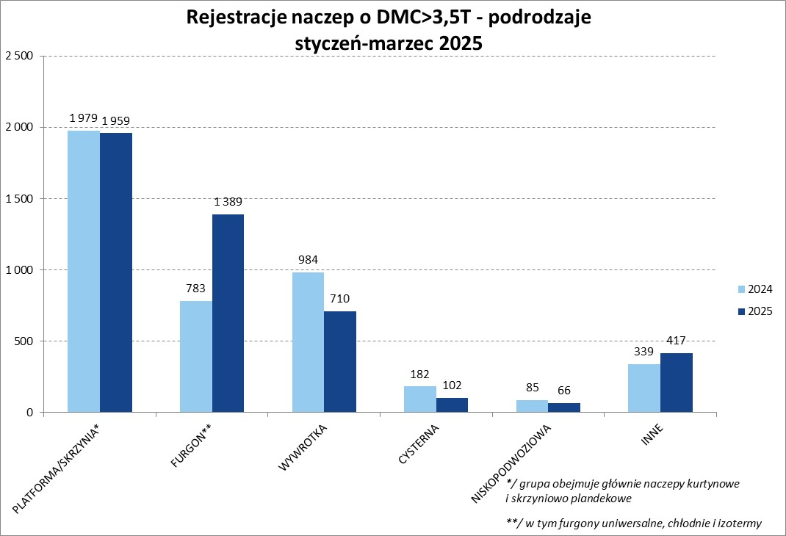

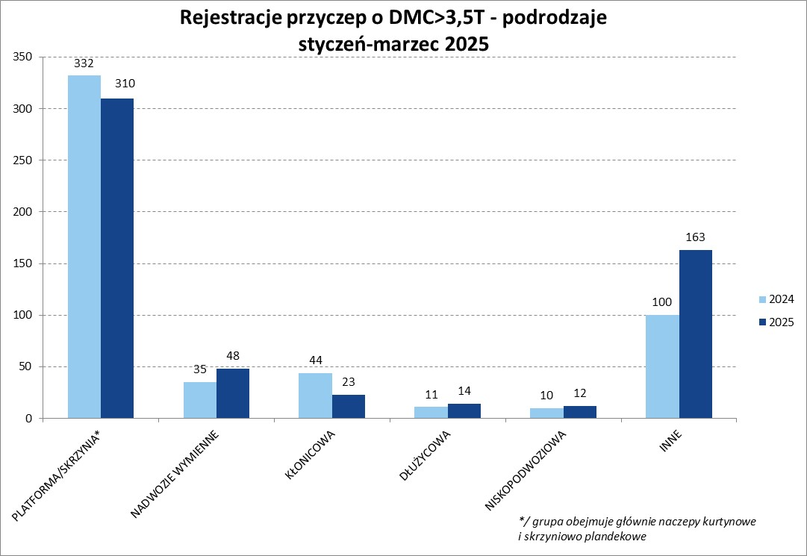

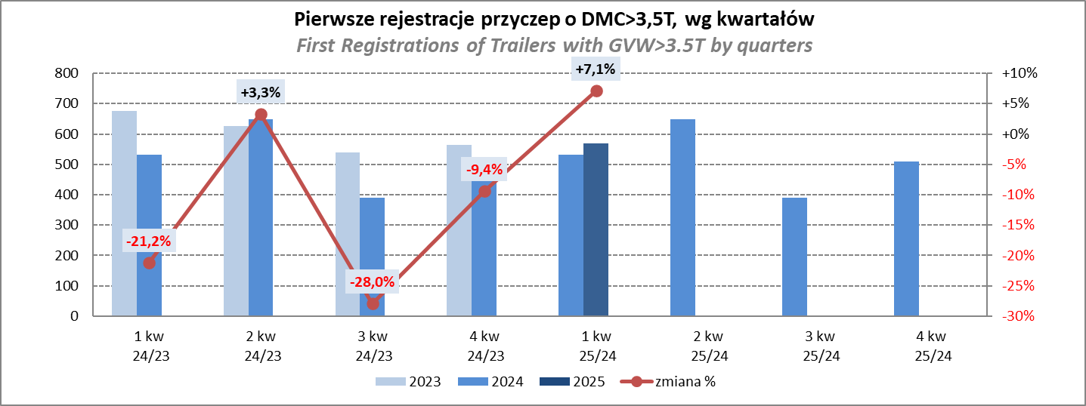

Przyczepy lekkie
PZPM |  |  |  |  |  | 2025-04-09
Pierwsze rejestracje NOWYCH przyczep lekkich*, udział w rynku %
First Registrations of NEW Light Trailers*, Market Share %
 |  |  |  |  |  | Sztuki / Units
Pozycja | Marka | Rok narastająco Styczeń - Marzec
 |  | YTD January - March
 |  | 2025 |  | 2024 |  | Zmiana % r/r
No. | Make
 |  | Ogółem | Udział % | Ogółem | Udział % | Change % y/y
 |  | Total | Mkt shr % | Total | Mkt shr %
1 | NEPTUN-SORELPOL | 3070 | 27.63% | 2691 | 25.96% | 14.1%
2 | TEMARED | 2463 | 22.17% | 2463 | 23.76% | 0.0%
3 | ZASŁAW | 695 | 6.25% | 560 | 5.40% | 24.1%
4 | BRENDERUP-THULE TRAILERS | 652 | 5.87% | 213 | 2.05% | 206.1%
5 | FARO | 552 | 4.97% | 473 | 4.56% | 16.7%
6 | NIEWIADÓW | 521 | 4.69% | 641 | 6.18% | -18.7%
7 | RYDWAN | 360 | 3.24% | 434 | 4.19% | -17.1%
8 | MARTZ | 352 | 3.17% | 325 | 3.13% | 8.3%
9 | FRACHT | 257 | 2.31% | 225 | 2.17% | 14.2%
10 | WIOLA | 220 | 1.98% | 211 | 2.04% | 4.3%
11 | WIDPOL | 150 | 1.35% | 164 | 1.58% | -8.5%
12 | STIM | 122 | 1.10% | 161 | 1.55% | -24.2%
13 | GŁOWACZ | 112 | 1.01% | 121 | 1.17% | -7.4%
14 | SPAWLINE | 100 | 0.90% | 94 | 0.91% | 6.4%
15 | LORRIES | 98 | 0.88% | 100 | 0.96% | -2.0%
16 | MASTER-TECH | 94 | 0.85% | 155 | 1.50% | -39.4%
17 | MER | 91 | 0.82% | 105 | 1.01% | -13.3%
18 | W.N.P. M.SUSKI | 89 | 0.80% | 130 | 1.25% | -31.5%
19 | WOKADER | 71 | 0.64% | 1 | 0.01% | 7000.0%
20 | MIRO-CAR1 | 62 | 0.56% | 65 | 0.63% | -4.6%
 | Pozostałe / Others | 981 | 8.8% | 1035 | 10.0% | -5.2%
 | OGÓŁEM / TOTAL | 11112 | 100% | 10367 | 100% | 7.2%
*/ bez rejestracji czasowych
Źródło: analizy PZPM na podstawie CEP
Source: PZPM analysis based on Central Register of Vehicles
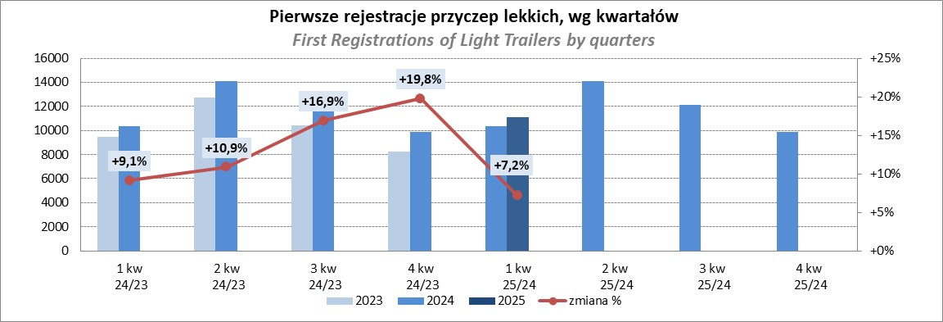

Ranking_P-CR
PZPM |  |  |  |  |  | 2025-03-09
Pierwsze rejestracje NOWYCH przyczep ciężarowych rolniczych*, udział w rynku %
First Registrations of NEW Agricultural Trailers*, Market Share %
 |  |  |  |  |  | Sztuki / Units
Pozycja | Marka | Rok narastająco Styczeń - Marzec
 |  | YTD January - March
 |  | 2025 |  | 2024 |  | Zmiana % r/r
No. | Make
 |  | Ogółem | Udział % | Ogółem | Udział % | Change % y/y
 |  | Total | Mkt shr % | Total | Mkt shr %
1 | PRONAR | 409 | 27.51% | 292 | 24.56% | 40.1%
2 | METAL-FACH | 229 | 15.40% | 177 | 14.89% | 29.4%
3 | METALTECH | 100 | 6.72% | 108 | 9.08% | -7.4%
4 | WIELTON | 93 | 6.25% | 56 | 4.71% | 66.1%
5 | JOSKIN | 81 | 5.45% | 74 | 6.22% | 9.5%
6 | ZASŁAW | 59 | 3.97% | 40 | 3.36% | 47.5%
7 | MEPROZET | 55 | 3.70% | 71 | 5.97% | -22.5%
8 | FLIEGL | 44 | 2.96% | 24 | 2.02% | 83.3%
9 | TECHMONT | 41 | 2.76% | 32 | 2.69% | 28.1%
10 | POMOT | 39 | 2.62% | 52 | 4.37% | -25.0%
11 | PPHU WODZIŃSKI | 36 | 2.42% | 60 | 5.05% | -40.0%
12 | URSUS | 30 | 2.02% | 19 | 1.60% | 57.9%
13 | MARPOL | 26 | 1.75% | 27 | 2.27% | -3.7%
14 | BBC | 21 | 1.41% | 15 | 1.26% | 40.0%
 | CYNKOMET | 21 | 1.41% | 16 | 1.35% | 31.3%
 | Pozostałe / Others | 203 | 13.7% | 126 | 10.6% | 61.1%
 | OGÓŁEM / TOTAL | 1487 | 100% | 1189 | 100% | 25.1%
*/ bez rejestracji czasowych
Źródło: analizy PZPM na podstawie CEP
Source: PZPM analysis based on Central Register of Vehicles
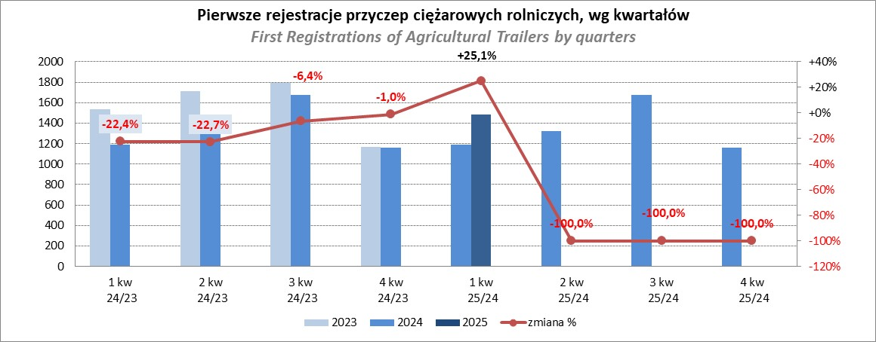

PZPM
Source: PZPM analysis based on Central Register of Vehicles

